Инструкция
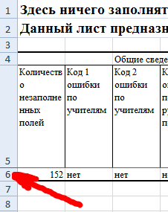
 | Инструкция для ответственного от муниципального образования
1 | Необходимо заполнить только лист "Инфо" и "База" данного файла, кроме того на листе "Анкета" можно заполнить должность и ФИО руководителя МОУО. Для заполнения файла необходимо наличие заполненных приложений 1 от каждой образовательной организации
2 | Категорически запрещается менять структуру файла, в том числе копировать содержимое данного файла в новый файл и работать с другим файлом, либо сохранять файл в другом формате (например, ods).
3 | Для удобства рекомендуется распечатать данную инструкцию
4 | Откройте файл от ОО, просмотрите все листы на отсутствие ячеек выделенных фоном. Затем перейдите на лист "Сводка". Нажмите на номер 6-й строки с информацией (см.рис.1)
5 | Скопируйте выделенную информацию (например, комбинацией Ctrl + C)
6 | Перейдите в файл муниципальной сводки на лист "База" и выделите первую ячейку следующей строки. Нажмите правую кнопку мыши на данной ячейке и в появившемся меню выберите пункт "Специальная вставка..." (см.рис.2)
7 | В появившемся меню выберите пункт "Значения" (см.рис.3) | Рис.1
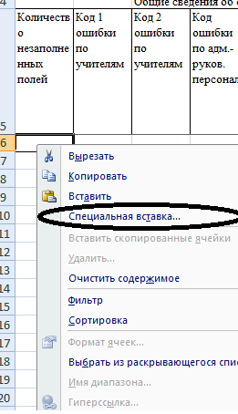
8 | Обратите внимание на первые четыре столбца: количество пустых полей должно быть 0 (иначе нужно дозаполнить файл).
9 | Все три кода ошибок должны равняться "нет". Иначе необходимо исправить исходные данные. Код 1 ошибок по учителям относится к общему количеству учителей (лист "Анкета"). Код 2 ошибок по учителям относится к количеству учителей нуждающихся в ПК. Код 3 по адмистративно-управленческому персоналу относится к нуждающимся в повышении квалификации.
10 | "Код ошибки" предназначен для контроля: -2 - означает, что общее количество человек меньше, чем количество человек по одному из предметов; -1 - означает, что общее количество человек больше,чем всего преподавателей по всем предметам; 1-13 означает, что в соответствующем столбце количество человек нуждающихся в ПК больше, чем общее количество человек по данному предмету. Если ошибок несколько, то будет указан код первой ошибки. Кроме этого ячейки с ошибками будут выделены красным фоном.
11 | Закройте файл от ОО | Рис.2
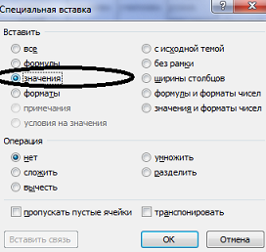
12 | Повторите пункты 4-11 для каждого файла от ОО
13 | На листе "Анкета" можно заполнить информацию по руководителю МОУО (она будет автоматически скопирована на остальные листы)
14 | После заполнения базы по муниципалитету, на всех листах будет автоматически подсчитана статистика по муниципалитету. Никаких дополнительных расчётов производить не нужно.
15 | Распечатайте листы "Анкета", "ПК"
16 | Подпишите все распечатки со статистикой, отсканируйте и отправьте одним письмом (без архивирования) по адресу, указанному в письме МОНиМП, с темой письма: "Название муниципалитета ФГОС ООО 2018"

Сокращения | Расшифровка
ВД | внеурочная деятельность
ОО | общеобразовательная организация | Рис.3
ООО | основное общее образование
УУД | универсальные учебные действия
ФГОС | федеральный государственный образовательный стандарт
ЭОР | электронные образовательные ресурсы

ЧасыВД
Калькулятор для расчёта часов внеурочной деятельности (ВД) | Расчёт общего количества часов по ВД | Этот лист содержит вспомогательные расчёты для листов "Внеур" и "Рег"
 |  | Заполнить ячейки с таким фоном
 |  | В ячейках с таким фоном получится готовый ответ.
* | Для вычисления среднего общего числа часов на одного учащегося по одному направлению (любому) необходимо заполнить таблицы 1, 2. После этого в ячейке под таблицей 2 будет указано среднее общее число часов. Это число необходимо перенести вручную на нужный лист.
Таблица 1 |  | Введите численность обучающихся, посещающих данные направления
№ пункта | Направление программы (можно выбрать любое) | Общая численность обучающихся по программам данного направления
 |  | 5 кл. | 6 кл. | 7 кл. | 8 кл. | 9 кл.
1 | не влияет на вычисления
 |  | 34
Таблица 2 |  | Введите годовые часы по программам
№ пункта | Направление программы | Количество часов в год по программе
 |  | 5 кл. | 6 кл. | 7 кл. | 8 кл. | 9 кл. | В данном примере среднее общее равное 63,0 часа в год на одного учащегося по данному направлению
1 | не влияет на вычисления
 |  | 0.0 | Среднее общее количество часов в год на одного учащегося по данному направлению*

** | Для вычисления среднего общего числа часов на одного учащегося в одной параллели (любой из 5, 6, 7, 8 или 9) необходимо заполнить таблицы 3, 4. После этого в ячейке под таблицей 4 будет указано общее число часов. Это число необходимо перенести вручную на нужный лист.
Таблица 3 |  | Введите численность обучающихся
№ пункта | Направление программы | Общая численность обучающихся по программам данного направления
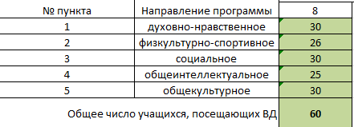
 |  | 8
1 | духовно-нравственное
2 | физкультурно-спортивное
3 | социальное
4 | общеинтеллектуальное
5 | общекультурное
 | Общее число учащихся, посещающих ВД |  |  |  | В данном примере в школе всего 60 учащихся 8 класса, все посещают занятия внеурочной деятельности, но количество посещающих отдельные кружки - разное
 |  | это количество уч-ся посещающих хотя бы одно направление (каждый ученик считается один раз)
Таблица 4 |  | Введите годовые часы по программам
№ пункта | Направление программы | Количество часов в год по программе
 |  | параллель классов (например, 5, 6, 7, 8, 9)
1 | духовно-нравственное
2 | физкультурно-спортивное
3 | социальное
4 | общеинтеллектуальное
5 | общекультурное
 |  | Среднее количество часов внеурочной деятельности на одного ребёнка (часов в год)**
6 | ИТОГО | 0.0

